상품제안서
통증연구소 근육관절 파스 패치 | 상품코드: S41479

 |  |  |  |  |  |  | 02-713-8555 | www.synergygift.co.kr
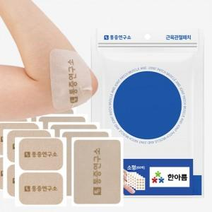 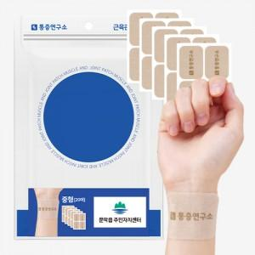 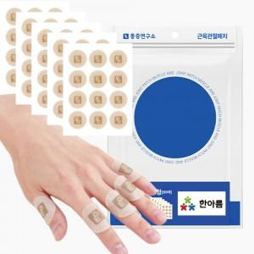

【상세/제작정보】 | <p><span style="font-size: 14pt;">※ 기본수량 미만 발주 진행시 별도 문의 바랍니다.</span></p><p><span style="font-size: 14pt;">※ 운임비 별도 발생 됩니다.</span></p>

【인쇄/포장옵션】 | 스티커 / 포장지포장

【공급단가】 | 수량 | 50~ | 100~ | 300~ | 1,000~ | 3,000~
*VAT별도 | 소형 | 6,950원 | 6,800원 | 6,500원 | 6,250원 | 6,150원
 | 중형 | 6,950원 | 6,800원 | 6,500원 | 6,250원 | 6,150원
 | 대형 | 6,950원 | 6,800원 | 6,500원 | 6,250원 | 6,150원
 | 특대형 | 6,950원 | 6,800원 | 6,500원 | 6,250원 | 6,150원

【상품 URL】 | https://www.synergygift.co.kr:443/src/goods_detail.php?gdno=41479

